TOPページ案
TOPページの形式案です。
コンテンツ部分は、「更新情報」と「お知らせ」になります。

右サイドにも「お知らせ」がありますが、この部分はスマホですとハンバーガーメニュー内での表示に
なりますので、初期表示時は常に「お知らせ」を出すことを考えてみました。
なお、右サイドの表示は、お知らせ見出しのみになりますが、コンテンツ部分の「お知らせ」では、
日時・場所も記載し、詳細はそれぞれのリンクから進んで見ていただく形式で考えてみました。

※表示する上部画像や全体の配色については、先日ご連絡しました資料をご参考に、
ご希望の写真イメージや色合いをお知らせいただきましたら、今回と同様にイメージを試作してみます。
是非お知らせください。よろしくお願いいたします。

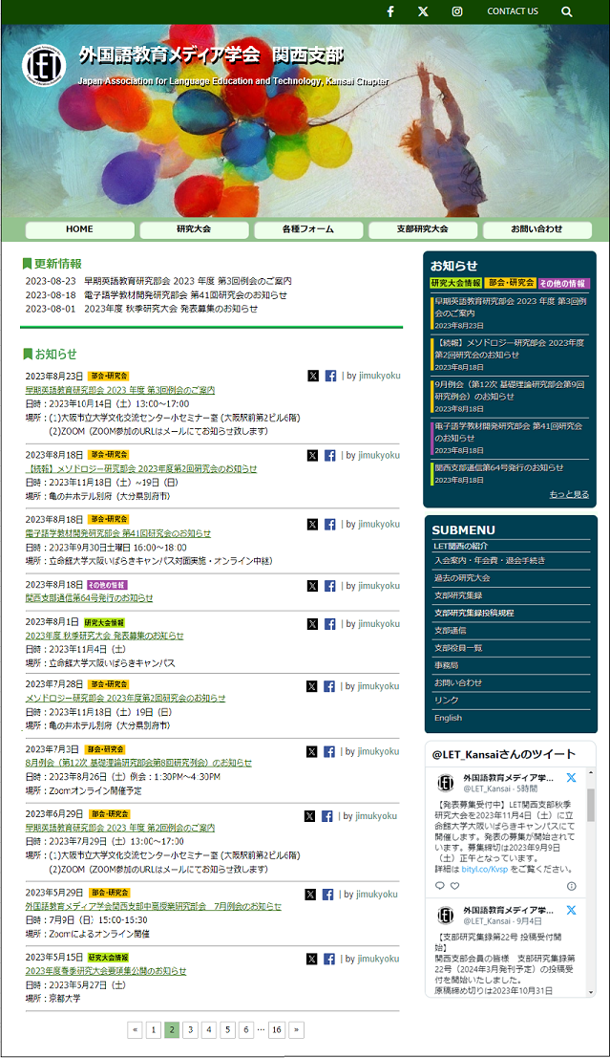

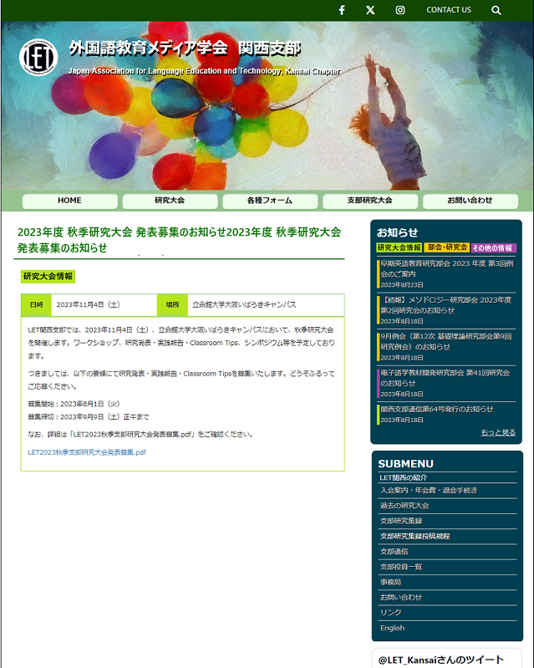

コメント

以上です、宜しくお願い致します。

紹介ページ例
下記画面は、「LET関西の紹介」ページを表示した場合のイメージです。
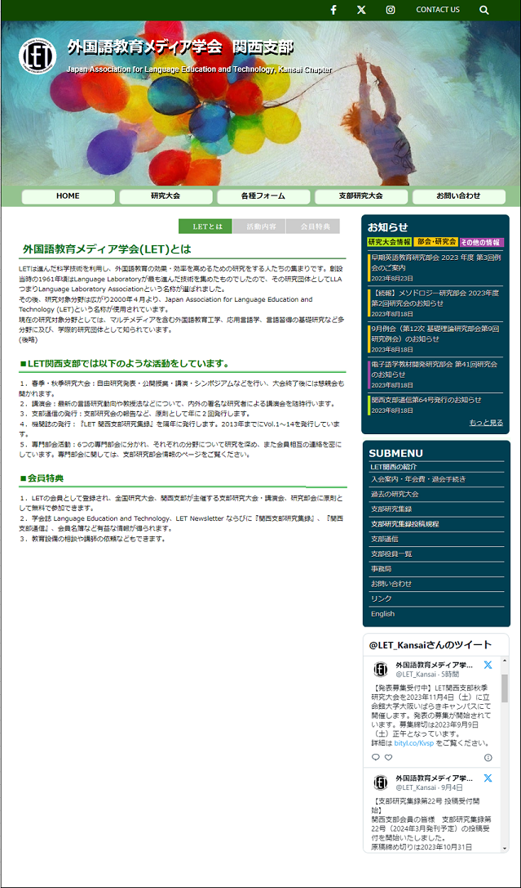

コメント

以上です、宜しくお願い致します。

